Modello linea temporale
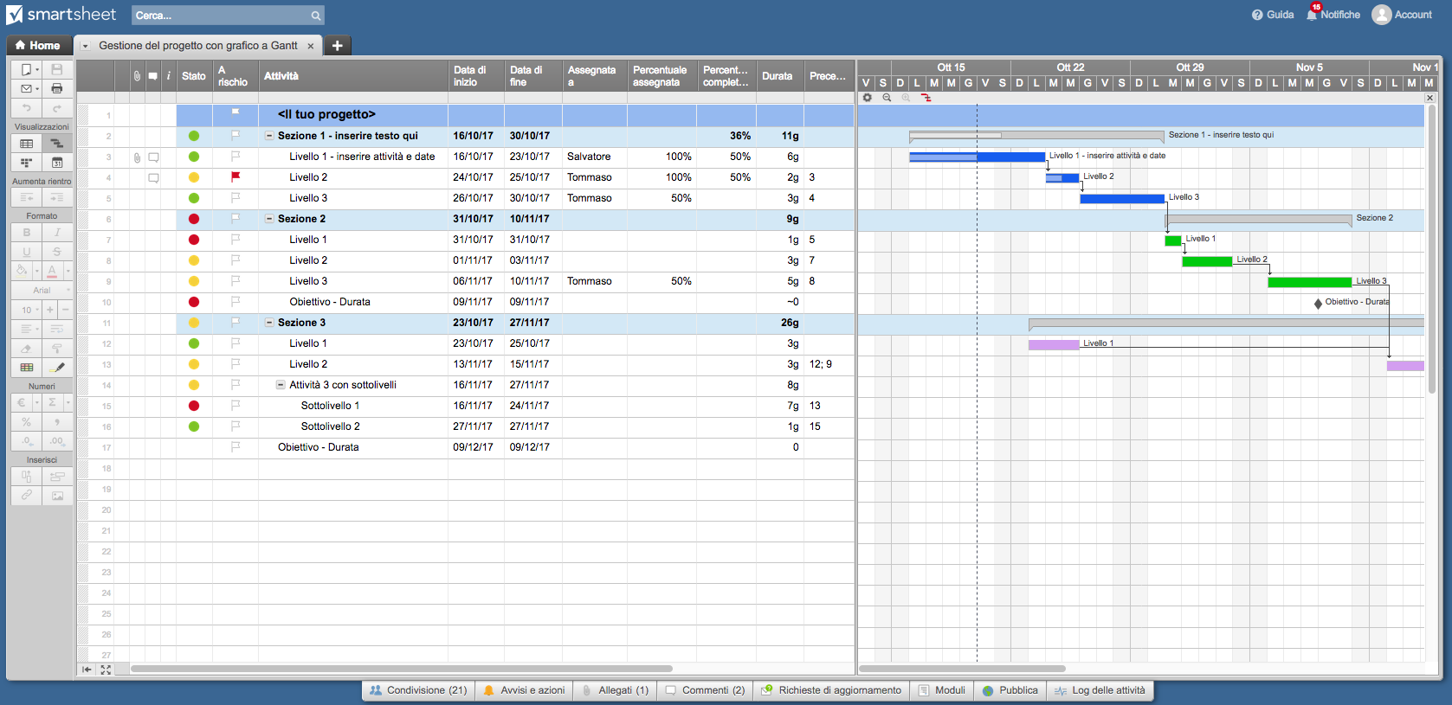
Linea temporale

Modello di linea temporale di Gantt per Excel

Titolo attività | Inizio | Fine | Durata (giorni)

Attività 1 | 2015-01-16 | 2015-01-21 | 5
Attività 2 | 2015-01-22 | 2015-01-23 | 1
Attività 3 | 2015-01-22 | 2015-01-28 | 6
Attività 4 | 2015-01-27 | 2015-01-29 | 2
Attività 5 | 2015-01-28 | 2014-02-04 | 7
Attività 6 | 2015-02-05 | 2015-02-09 | 4
Attività 7 | 2015-01-28 | 2015-02-05 | 8
Attività 8 | 2015-02-04 | 2015-02-06 | 2
Attività 9 | 2015-02-07 | 2015-02-10 | 3
Attività 10 | 2015-02-09 | 2015-02-12 | 3
Attività 11 | 2015-02-11 | 2015-02-14 | 3
Attività 12 | 2015-02-15 | 2015-02-17 | 2

Fai clic qui per creare una linea temporale di progetto con Smartsheet

